デモトレ詳細
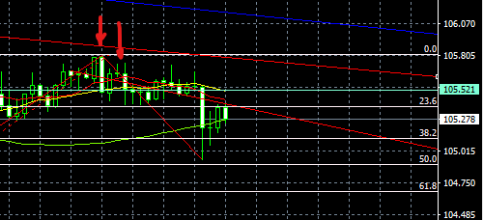
デモトレ
ドル円1
date | S・B 足 | ルール | サポレジ | 注文 | stop | limit | ロット | 結果
2020-09-30 | 売り 4h | E・Pバー | 日足の上値抵抗線 | 105.496 | 105.633 | 105.116 | 1.1 | 42000
日足で見て下降トレンド
日足のジグザクが5回目のトプで、日足の上値抵抗線を超えずに下落 Eバー
その後戻って、Pバー
安値を割ってエントリー
ストップはEバーの0.1PIP上
リミットはフィボナッチ38.2で設定

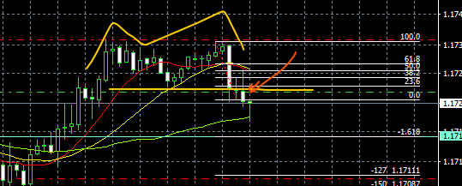
ユーロドル2
date | S・B 足 | ルール | サポレジ | 注文 | stop | limit | ロット | 結果
2020-10-05 | 売り 15分 | EB | Wトップの下値 | 1.1726 | 1.17354 | 1.17105 | 2 | -19740 | 22260

日足で下降トレンド
ダブルトップで下降、EBで下値割れ
38.2まで戻って下降
再度割ったところでエントリー
リミットは、-1.27

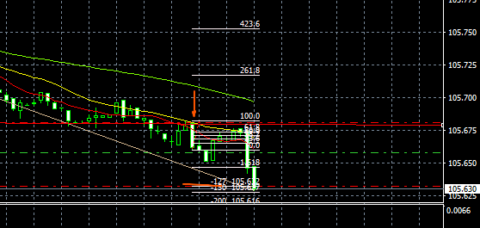
ドル円3
date | S・B 足 | ルール | サポレジ | 注文 | stop | limit | ロット | 結果
2020-10-06 | 売り 1分 | EB | MA | 105.658 | 105.681 | 105.632 | 8 | 20800 | 43060

五分足で前の安値更新
EB安値更新でエントリー
ストップは0.1ピップ上
リミットは-1.27

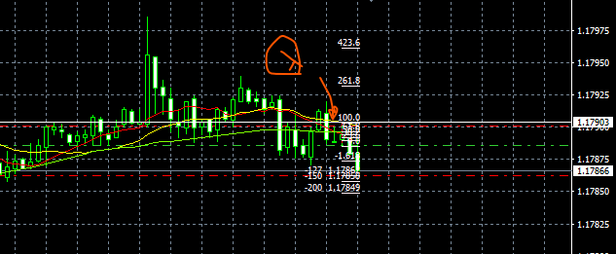
ユーロドル4
date | S・B 足 | ルール | サポレジ | 注文 | stop | limit | ロット | 結果
2020-10-06 | 売り 5分 | PB | MA | 1.17886 | 1.17901 | 1.17862 | 13 | 31200 | 74260

4時間足で下降傾向、MA日本が下向きになってきた
15分足で長いPBのあと下降
15・5分足でPB
5分足の PBでエントリー
ストップはPBの0.1pip上
リミットは-1.27

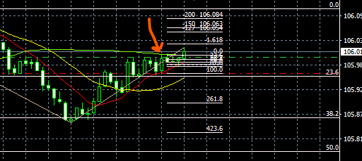
ドル円5
date | S・B 足 | ルール | サポレジ | 注文 | stop | limit | ロット | 結果
2020-10-07 | 買い 5分 | EB | MA | 106.004 | 105.962 | 106.054 | 47 | -21475 | 52785

4時間足で、レンジを抜けて、上昇
15分足でFIBO3802まで下降
上昇中の押し目とみて、
EBでエントリー
リミットは-1.27

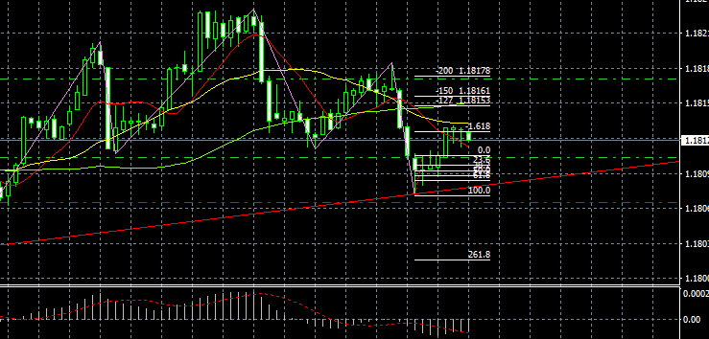
ユーロドル6
date | S・B 足 | ルール | サポレジ | 注文 | stop | limit | ロット | 結果
2020-10-09 | 買い 1分 | PB2本 | 下値の支持線 | 1.18109 | 1.1807 | 1.186 | 6.5 | 26000 | 78785

4時間足でチャネルを引いて、上昇トレンド中と判断
チャネルラインの
下値にほぼ当たってきた
1分足でトレンドラインを引くと、ピンバーで当たってはねかえってきた
次もピンバー 上値を超えてエントリー
リミットは-1.27

ユーロドル7
date | S・B 足 | ルール | サポレジ | 注文 | stop | limit | ロット | 結果
2020-10-09 | 買い 5分 | PB | チャネルの下値 | 1.1821 | 1.1811 | 1.1827 | 2.8 | 22400 | 101185
 |  |  |  |  |  |  |  |  |  | 眠かったので、指値をして寝てしまった
4時間足で上昇トレント゛の確認
5分足でチャネルの支持線にあたってPB
ストップはチャネルの下値
リミットは-1.27
ドル円8
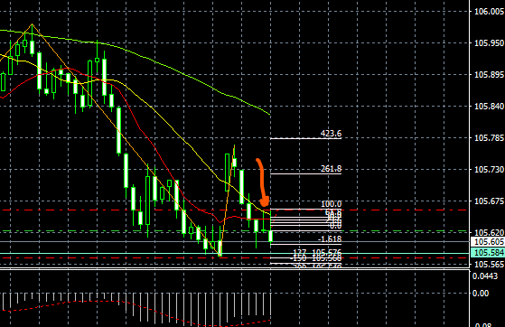
date | S・B 足 | ルール | サポレジ | 注文 | stop | limit | ロット | 結果
2020-10-12 | 売り 30分 | PB | MA | 105.623 | 105.66 | 105.576 | 5 | 23500 | 124685

引いたジクザグから下がってきて
PBが出たのでエントリー
下げのトレンド、MA
3本も下向き

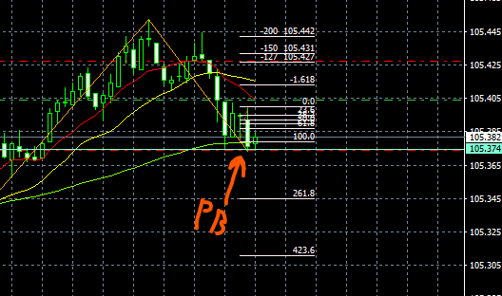
ドル円9
date | S・B 足 | ルール | サポレジ | 注文 | stop | limit | ロット | 結果
2020-10-13 | 買い 5分 | PB | MA | 105.404 | 105.374 | 105.427 | 6 | -18000 | 106685

MA60に支えられてPB、30分足のサポレジも同じラインにありエントリー
ストップは、サポレジに置いたが、エントリー後、即カット
その後、上昇
サポレジの取り方があまかった・・

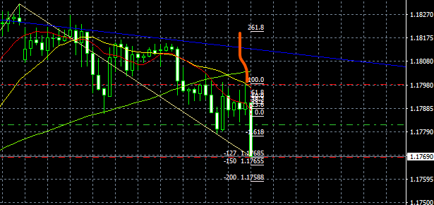
ユーロドル9
date | S・B 足 | ルール | サポレジ | 注文 | stop | limit | ロット | 結果
2020-10-13 | 売り 1H | PB | MA | 117.82 | 117.985 | 117.685 | 1.2 | 16200 | 122885

PBの後、下がってきていたので、下値を超えたところで
ワンクリックでエントリー
滑って、予定より下になった
トレンドも下降であり、そのままぬけた

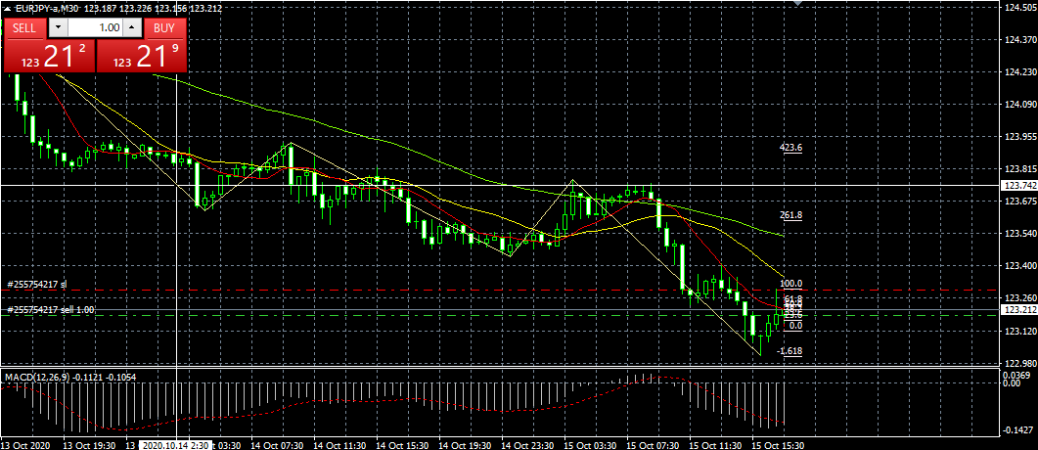
ユーロドル10
date | S・B 足 | ルール | サポレジ | 注文 | stop | limit | ロット | 結果
2020-10-15 | 売り 30分 | PB | MA | 123.187 | 123.297 | 122.892 | 1.8 | -19800 | 103085

下降トレンドで、1分足でも、下降に入っていたので、
PBでエントリー
その後、上昇してしまった

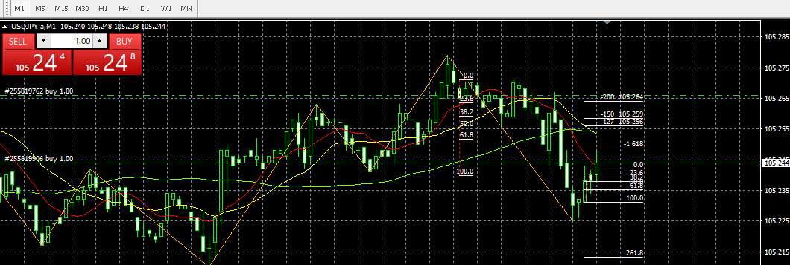
ドル円11
date | S・B 足 | ルール | サポレジ | 注文 | stop | limit | ロット | 結果
2020-10-16 | 買い 1分 | PB EB |  | 105.244 | 105.224 | 105.259 | 10 | 15000 | 118085

ジグザグの下から、したひげをつけてあがってきて、PB
次にEB
下降トレンド中だが、押し目と判断
ワンクリックで、エントリーが遅れた

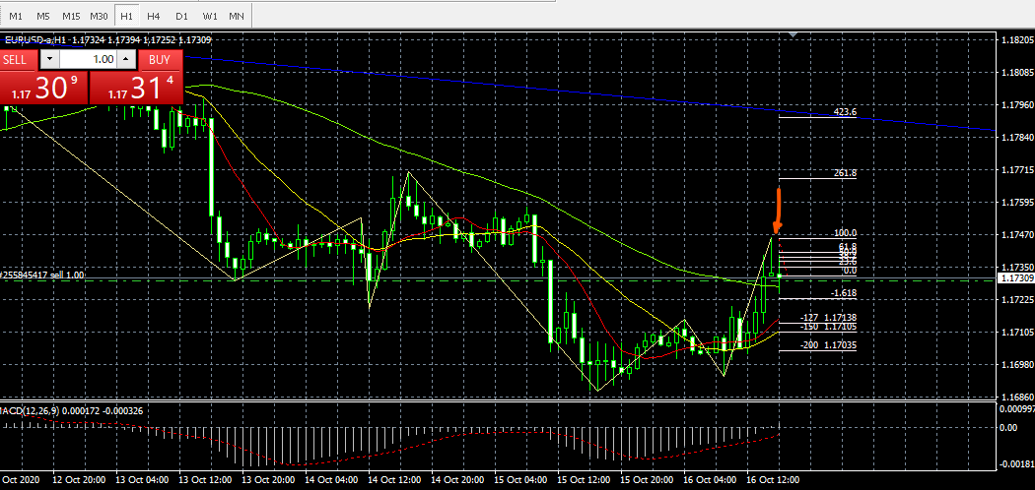
ユーロドル12
date | S・B 足 | ルール | サポレジ | 注文 | stop | limit | ロット | 結果
2020-10-16 | 売り 1H | PB | 5分足でEB、MAのサポ | 1.17298 | 1.1747 | 1.17138 | 1.1 | 17600 | 135685

日足の下降トレンドのチャネルラインに近づいてきて、
1H足で長いPBジグザグも転換か…
5分足で、MAに支えられ、EB
PBの下値でエントリー
ストップまで17ほどあり、ロットがとれなかった

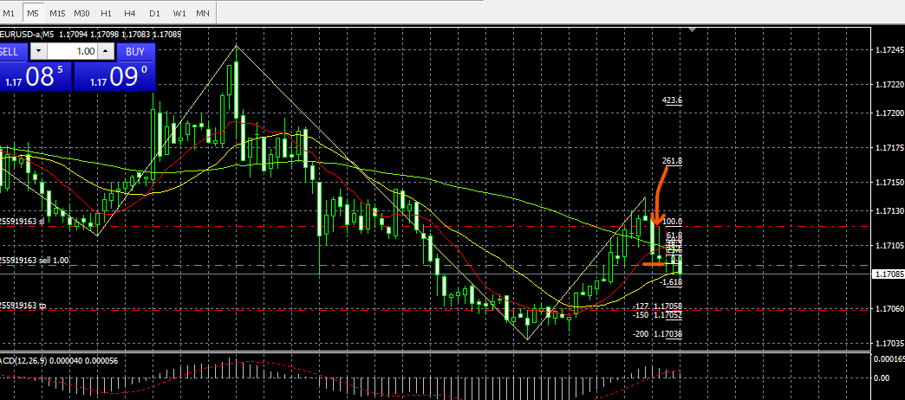
ユーロドル13
date | S・B 足 | ルール | サポレジ | 注文 | stop | limit | ロット | 結果
2020-10-19 | 売り 5分 | PB*2 | MA | 1.17119 | 1.17091 | 1.17558 | 7.1 | -19880 | 115805

4Hで、前回高値こうしんせず
信じにあたって下げ
下げのトレンドと判断

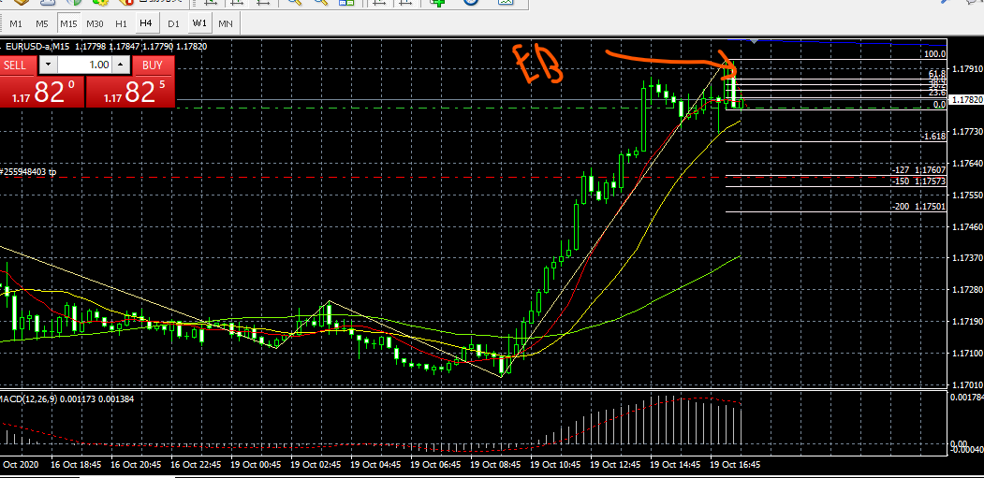
ユーロドル14 | 0 | 0 | 0 | 0 | 0 | 0 | 0 | 0
date | S・B 足 | ルール | サポレジ | 注文 | stop | limit | ロット | 結果
2020-10-19 | 売り 15分 | EB | Wトップ | 1.17937 | 1.17796 | 1.17599 | 1.4 | -19600 | 96205

マックディーでダイバージェンス
ダブルトップと判断
一分足でPB

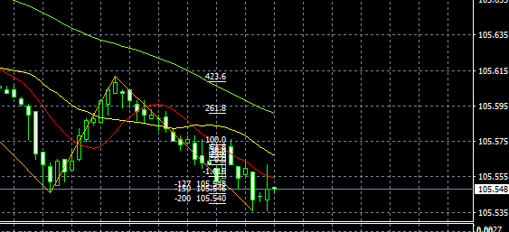
ドル円15
date | S・B 足 | ルール | サポレジ | 注文 | stop | limit | ロット | 結果
2020-10-20 | 売り 1分 | PB | MA | 105.562 | 105.574 | 105.542 | 16 | 32000 | 128205

ユーロドル16
date | S・B 足 | ルール | サポレジ | 注文 | stop | limit | ロット | 結果
2020-10-20 | 買い 5分 | PB | MA | 10.553 | 105.592 | 105.497 | 5 | -20000 | 108205
ユーロドル17
date | S・B 足 | ルール | サポレジ | 注文 | stop | limit | ロット | 結果
2020-10-21 | 買い 1分 | PB | MA | 1.18302 | 1018289 | 1.18317 | 5 | -19500 | 88705

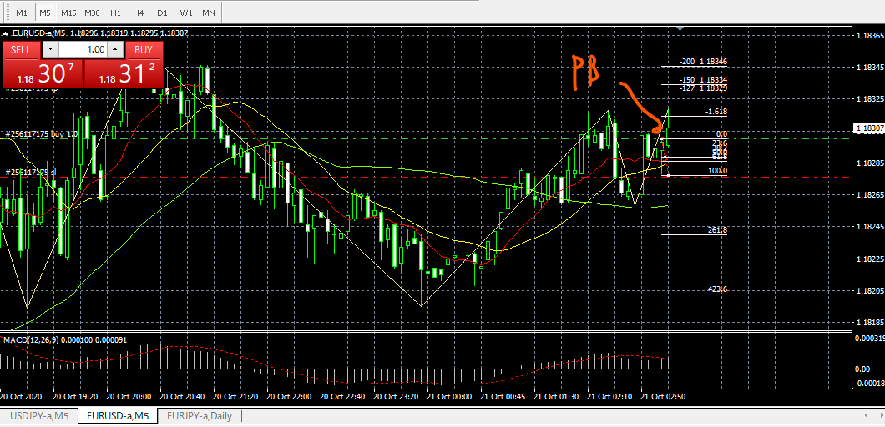
ユーロドル18
date | S・B 足 | ルール | サポレジ | 注文 | stop | limit | ロット | 結果
2020-10-21 | 買い 5分 | PB | MA | 1.183 | 1.18276 | 1018329 | 8 | 23200 | 111905

ドル円 19
date | S・B 足 | ルール | サポレジ | 注文 | stop | limit | ロット | 結果
2020-10-22 | 買い 1分 | PB | MA | 124.045 | 124.016 | 124.078 | 6.8 | 28560 | 140465

